Sheet1
Working tree

 |  | git add
 |  |  |  | modified

 | Untracked |  | Tracked |  | Unstaged
 |  |  | Staged |  | Modified
 |  |  | Unmodified

Staging Area

git status
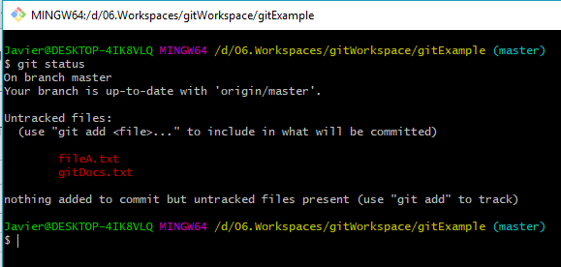
- Tracked: Là tập tin đã được đánh dấu theo dõi trong Git để bạn làm việc với nó. Và trạng thái Tracked nó sẽ có thêm các trạng thái phụ khác là Unmodified (chưa chỉnh sửa gì), Modified (đã chỉnh sửa) và Staged (đã sẵn sàng để commit).
- Untracked: Là tập tin còn lại mà bạn sẽ không muốn làm việc với nó trong Git.
- Nhưng bạn phải nên biết rằng nếu tập tin đó đã được Tracked nhưng đang rơi vào trạng thái (Modified) thì nó vẫn sẽ không thể commit được mà bạn phải đưa nó về Staged cũng bằng lệnh git add

 | Files luc nay dang o trang thai Untracked

git add | dua files vao trang thai Tracked
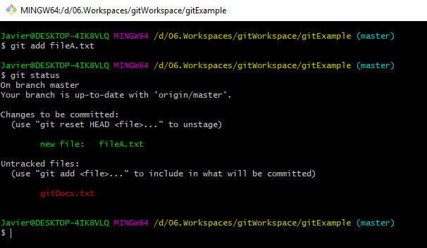

 | Hien tai file dang o trang thai Tracked va cung dang o trang thai Staged
 | Lúc này file có thể được commit rồi

 | Chỉnh sửa nội dung file rồi lưu lại, sử dụng lệnh git status để kiểm tra trạng thái hiện tại của file
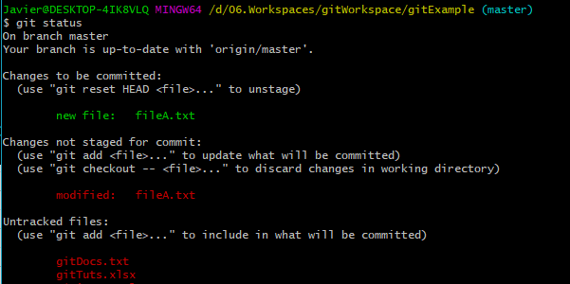

 | Lúc này ta sẽ thấy 1 file nhưng đang có 2 trạng thái: Staged và Modified
 | Sở dĩ có sự kỳ lạ đó ở đây là bởi vì trước đó bạn đã tạo ra tập tin fileA.txt và đưa về Tracked thì nó cũng đã được đưa về Staged để có thể commit.
 | Tuy nhiên sau đó bạn lại chỉnh sửa nội dung của nó nên nó đã có một phiên bản khác nằm ở trạng thái Modified (không thể commit).
 | Nếu bây giờ bạn gõ lệnh git commit để ủy thác nó thì bản chụp của tập tin fileA.txt ở lần cuối cùng bạn gõ lệnh git add sẽ được commit lên chứ nó không chứa các nội dung mà bạn vừa thêm vào.
 | Và để nó có thể commit tập tin fileA.txt đã được chỉnh sửa thì bạn phải gõ lại lệnh git add fileA.txt lần nữa.

git commit | Sử dụng git commit để commit file
git push | sử dụng push để push file lên remote repo
 | Trường hợp bị conflict file thì xử lý như sau
 | git pull về
 | Sau đó mở file conflict để xác định vị trí conflict, sau đó fix bằng tay
 | Sau khi fix thì sử dụng git rm --cached tên_file để remove file ra khỏi Staging Area
 | git add, git commit, git push lại như bình thường

git rm --cached
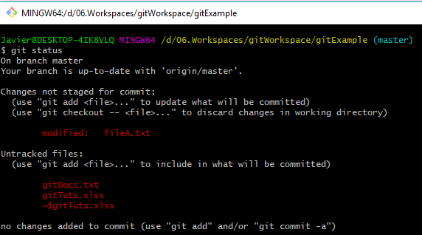

 | Thực hiện add vào Staging Area
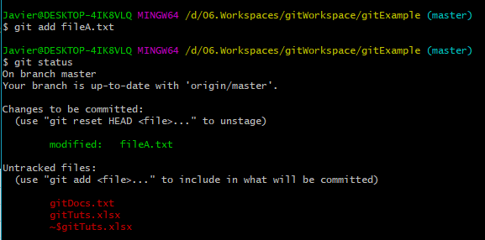

 | đưa một tập tin từ Tracked về Untracked, nó vẫn nằm ở Staging Area (hàng đợi commited)

 | Lúc này status của file sẽ là
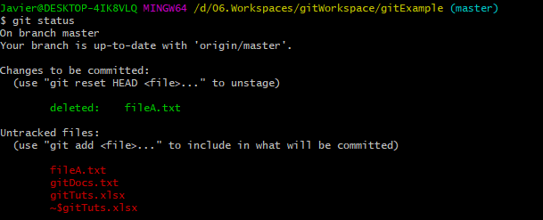

git reset HEAD
 | Nếu bạn đã đưa một tập tin nào đó vào Staging Area nhưng bây giờ bạn muốn loại bỏ nó ra khỏi đây để không phải bị commit theo thì có thể sử dụng lệnh git reset HEAD tên_file
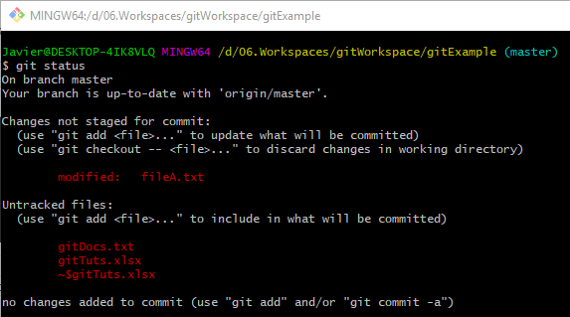
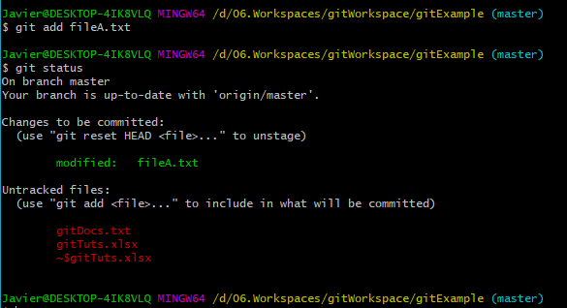
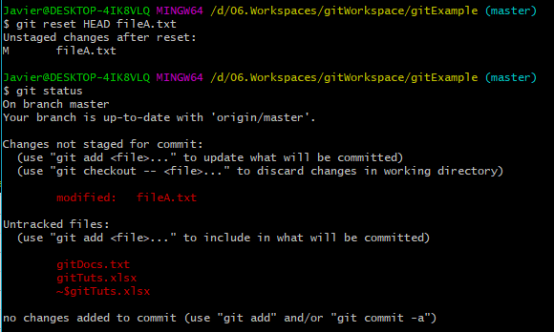

 | Tại thời điểm này thì file chưa được add vào staging area nên nó sẽ có trạng thái là Untracked |  |  |  |  |  | Tại thời điểm này thì file đã được add vào Staging Area, file sẽ có trạng thái là Tracked

==> | git rm --cached tên_file |  | File đã bị remove ra khỏi Staging Area, và đưa file đó vào trạng thái delete nên khi thực hiện git commit thì file này sẽ bị xóa đi |  |  |  |  | Ở đây, dùng lệnh git reset HEAD tên_file để reset trạng thái của file về lại tại trc thời điểm sử dụng lệnh git add
 |  | , và khi push lên remote thì nó cũng sẽ xóa luôn |  |  |  | --> có khả năng sau này khi bị conflict file khi commit lên thì sẽ fetch file này sau đó sử dụng lệnh này để add, commit và push lên remote repo lại
 | git reset HEAD tên_file |  | File vẫn ở trong Staging Area nhưng đã bị Unstage, Modified |  |  |  |  | Như vậy khi dùng lệnh git commit thì file này sẽ ko commit lên bởi vì git hiểu nó chưa thay đổi gì cả

git branch
 | Tạo một branch từ local repo thì
 | 1. git branch tên_branch
 | 2. git checkout tên_branch để switch sang branch đó
 | 3. add file, commit file
 | 4.git push --set-upstream origin tên_branch

 | Tuy cùng 1 thư mục nhưng những file nằm ở branch này nếu chưa được merge với branch kia thì những FILES đó sẽ ko có ở branch kia.
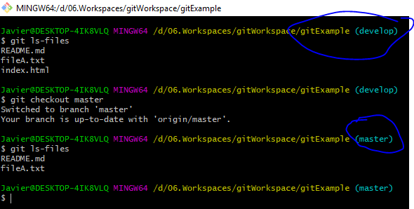

 | Cùng một thư mục nhưng mà branch develop thì có file index.html, còn branch master lại không

git merge | Gộp dữ liệu từ một branch
 | Chúng ta có thể sử dụng lệnh git merge để chuyển dữ liệu từ một branch nào đó về branch mà bạn đang trỏ đến.
 | Lưu ý là ở branch cần chuyển về đã phải được commit. Ví dụ mình cần chuyển dữ liệu từ branch develop về master thì sẽ làm lần lượt các lệnh sau:
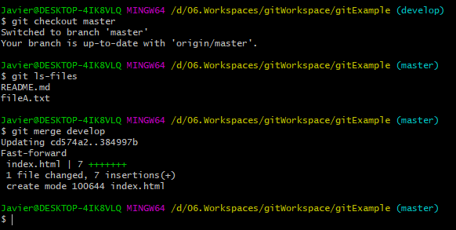

git pull
 | lấy file về từ remote repo

